sqlserver
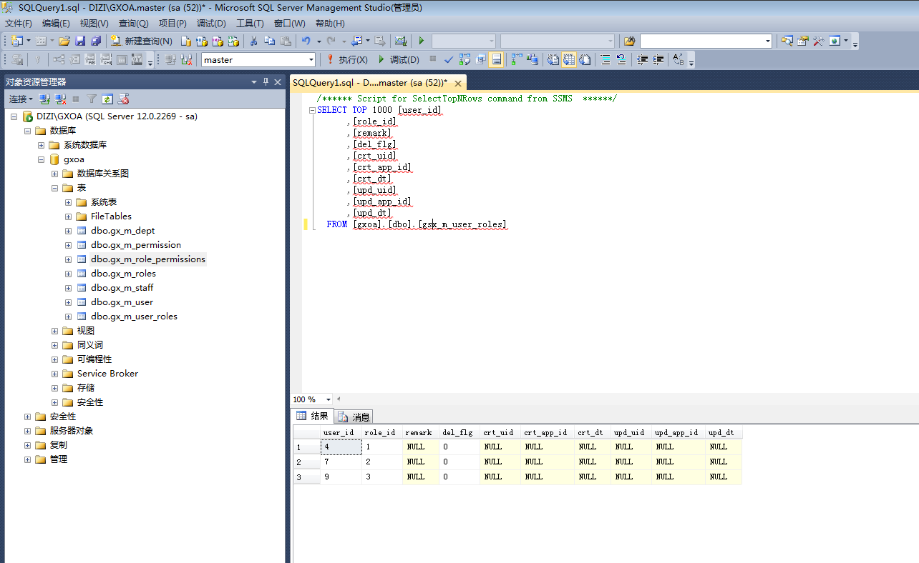
DIZI\GXOA | s
sa/gxoa@2015

